0
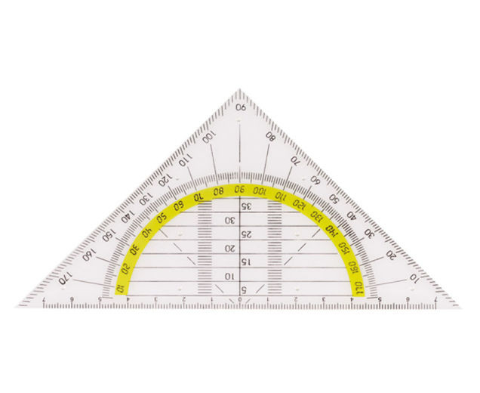
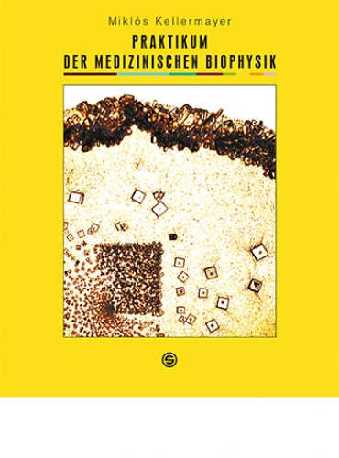
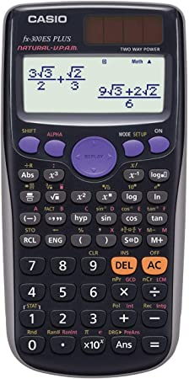
1. Internationale Einstellungen: Login, Tastatur, Sprache
2. Nötige Sachen zur Mitnehmen in die Biophysikklasse:
 | MS Office 365: https://dsvs-semmelweis.de/2015/08/25/office-365-proplus-kostenlos-fuer-alle-studenten-der-semmelweis-universitaet/
 | "Natural display" Taschenrechner (z. B. CASIO) ~ 8000 HUF
 | Geodreieck ~ 500 HUF
 | Praktikumsbuch: Kellermayer-Derka (Redakteurs): Praktikum der Medizinischen Biophysik (auf Papier oder Online) (Semmelweis Verlag) ~ 8000 HUF
 | Lehrbuch: Damjanovich-Fidy-Szöllősy (Redakteurs): Biophysik für Mediziner (Medicina Verlag) ~ 14 000 HUF
3. Teile der Tastatur:
 | Alphanumerische Tastatur (Buchstaben, Nummern, Interpunktionszeichen, besondere Charakter)
 | Funktionstasten
 | Navigationstasten
 | Numpad (alternativ: Navigationstasten)
4. Teile eines Excel-Arbeitsmappe: Tabellen, Spalten, Zeilen
5. Struktur des Menüs: Start, Einfügen, Daten; Bearbeitungsleiste
6. Unterschiedliche Formen des Cursors: Markieren, Bewegen, Kopieren/Ausfüllen, Breite/Höhe einstellen, Klicken auf ein Symbol, Inhalt eintragen

 | http://www.rferro.com/cis110/resources/excelmousepointershapes.pdf

7. Daten eingeben und bearbeiten: Enter (Eingabetaste), Shift enter (Umschalt+Eingabetaste), Tab, Shift tab (Umschalt+Tab), Delete (Entfernen), Backspace (Rücktaste)
8. Schnelltasten: Pfeile (Shift=Umschalt, Ctrl=Strg), PgUp, PgDn, Commands (Ctrl=Strg), Functions (F)

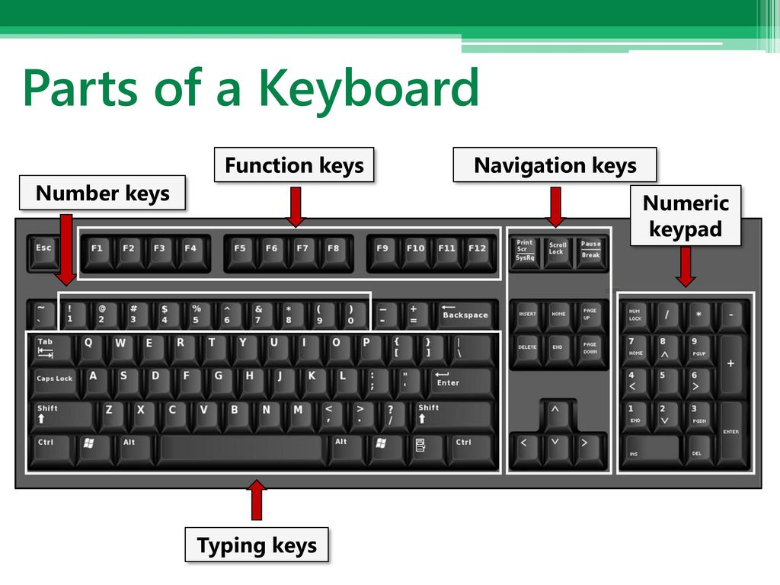
 | PC (HUN) | Mac
 | Ctrl 1 | command 1 | Markiertes Objekt formatieren
 | Ctrl x | command x | Ausschneiden
 | Ctrl c | command c | Kopieren
 | Ctrl v | command v | Einfügen
 | Ctrl z | command z | Undo/Backward
 | Ctrl y | command y | Redo/Forward
 | Ctrl Maus Scroll |  | Zoomen

 | F2 |  | Bearbeiten
 | F4 | command t | Absolute Refernez ($)
 | F9 |  | Neu errechnen

 | Shift Alt |  | Zwischen Tastaturauslagen wechseln
 | Alt Enter | shift alt/option enter | Neue Zeile innerhalb einer Zelle

 | Shift 7 |  | = (Gleichzeichen)
 | Shift 1 |  | ' (Apostroph)
 | Shift 9 |  | ( (Klammer öffnen)
 | Shift 0 |  | ) (Klammer zu)
 | Shift - |  | _ (Unterschtrich)
 | Alt Gr v |  | @ (at)
 | Alt Gr é |  | $ (Dollarzeichen)
 | Alt Gr 3 |  | ^ (caret, Potenz)
 | Alt Gr á |  | ß
 | Alt Gr a |  | ä
 | Alt Gr e |  | Ä

9. Einfache mathematische Operationen. Geben Sie ein oder berechnen Sie:

 | einhundertfünfundzwanzig
 | zwölf komma fünf |  |  | Dezimaltrennzeichen: passen Sie auf Punkt/Komma auf! | die Zelle kann verflucht werden
 | zwölf plus fünf |  | =12+5 | Vergessen Sie das Gleichzeichen nicht!
 | zwölf minus fünf |  | =12-5 |  | die Zelle kann verflucht werden
 | zwölf mal fünf |  | =12*5
 | zwölf geteilt durch fünf |  | =12/5 |  | die Zelle kann verflucht werden
 | zwölf hoch fünf |  | =12^5
 | die fünfte Wurzel von zwölf |  | =12^(1/5)
 | dekadischer Logarithmus von zwölf |  | =LOG(12)
 | natürlicher Logarithmus von zwölf |  | =LN(12)
 | die Konstante π |  | =PI()
 | die Konstante e |  | =EXP(1)
 | eine Zufallszahl zwischen 0 und 1 |  | =ZUFALLSZAHL() |  | Drücken Sie F9 um eine neue Zufallszahl zu erstellen

10. Wissenschaftliche Schreibweise. Geben Sie ein oder berechnen Sie:

 | Lichtsgeschwindigkeit in Vakuum (m/s) |  | 3e8 | Ist eine Nummer, nicht eine Operation! |  | 3,00 = die Mantisse
 | die Ladung eines Elektrons (C ) |  | -1.6e-19 |  |  | E = *10^
 |  |  |  |  |  | +08 = Charakteristik, Ordnungsgrad

4
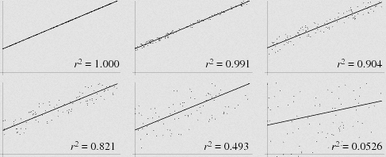
Glyzerinkonzentration/(mol/L) | Brechzahl | 1. Stellen Sie die Daten grafisch dar.
0.2 | 1.3355 | 2. Benennen Sie die Grafik und die Achsen, Fügen Sie Gitternetzlinien hinzu.
0.45 | 1.3381 | 3. Fügen Sie eine lineare Trendlinie den Daten hinzu, zeigen Sie die Gleichung und das r2 an.
0.73 | 1.3402 | 4. Berechnen Sie die Steigung und die Achsenabschnitt
0.95 | 1.3431 |  | Steigung
0.98 | 1.3433 |  | Achsenabschnitt
0.35 |  |  | r2:
 | 1.3411
 |  | 5. Lesen Sie aus der Grafik ab, danach berechnen Sie die unbekannten Werte.

 | r2 (Bestimmtheitsmaß) ist eine Zahl zwischen 0 und 1.
 | Es äußert wie gut die Gerade an die Daten anpasst (je höher der Wert von r2, umso besser die Anpassung).

4m
Glyzerin- konzentration /(mol/L) | Brechzahl | 1. Stellen Sie die Daten grafisch dar.
0.2 | 1.3355 | 2. Benennen Sie die Grafik und die Achsen, Fügen Sie Gitternetzlinien hinzu.
0.45 | 1.3381 | 3. Fügen Sie eine lineare Trendlinie den Daten hinzu, zeigen Sie die Gleichung und das r2 an.
0.73 | 1.3402 | 4. Berechnen Sie die Steigung und die Achsenabschnitt
0.95 | 1.3431 |  | Steigung | 0.0099257403597
0.98 | 1.3433 | y = a*x + b | Achsenabschnitt | 1.3334691599
0.35 | 1.3369 | x = (y-b)/a | r2: | 0.99221628717
0.77 | 1.3411
 |  | 5. Lesen Sie aus der Grafik ab, danach berechnen Sie die unbekannten Werte.

Die Brechzahl als Funktion der Glyzerinkonzentration
 | r2 (Bestimmtheitsmaß) ist eine Zahl zwischen 0 und 1.
 | Es äußert wie gut die Gerade an die Daten anpasst (je höher der Wert von r2, umso besser die Anpassung).

5m
Bleischicht-dicke/cm | Impulszahl/10 s | 1. Stellen Sie die Daten grafisch dar.
0 | 3717 | 2. Benennen Sie die Grafik und die Achsen, Fügen Sie Gitternetzlinien hinzu.
0.4 | 3303 | 3. Fügen Sie eine exponentiale Trendlinie den Daten hinzu, zeigen Sie die Gleichung und das r2 an.
0.8 | 2964 | 4. Lesen Sie die Funktionsparameter und das r2 aus der Grafik aus.
1.2 | 2694 |  | y0: | 3691.4
1.6 | 2482 | y = b*e^(-px) | p: | 0.262
2 | 2160 | x=ln(y/b)/(-p) | r2: | 0.9957
0.64940727586 | 3114
1 | 2840.7881415 | 5.Berechnen Sie die unbekannten Werte
Impulsenzahl als Funktion der Pb-Dicke

